Ejercicio 1
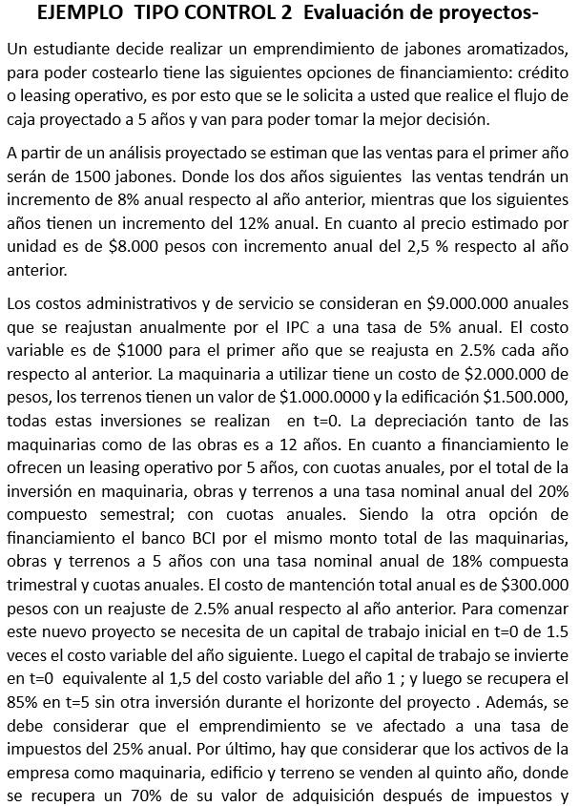
 | FLUJO DE CAJA

 |  |  | 1 | 2 | 3 | 4 | 5 |  | CRÉDITO |  | $4,500,000
 | INGRESOS |  |  |  |  |  |  |  | TASA NOMINAL ANUAL COMPUESTA TRIMESTRAL |  | 18%
 | CANTIDAD |  | 1500 | 1620 | 1750 | 1960 | 2195
 | PRECIO |  | $8,000 | $8,200 | $8,405 | $8,615 | $8,831
 | INGRESOS |  | $12,000,000 | $13,284,000 | $14,705,388 | $16,881,785 | $19,380,290 |  | PERIODO(AÑOS) |  | 5
 | COSTOS |  |  |  |  |  |  |  | TASA INTERES REAL EFECTIVA |  | 19.252%
 | FIJOS |  | $-9,000,000 | $-9,450,000 | $-9,922,500 | $-10,418,625 | $-10,939,556 |  | CUOTA |  | $1,480,009
 | VARIABLE | $-1,000 | $-1,500,000 | $-1,660,500 | $-1,838,174 | $-2,110,223 | $-2,422,536 |  | CRÉDITO CON BANCO BCI |  |  |  | SALDO
$-291,667 | DEPRECIACIÓN |  | $-291,667 | $-291,667 | $-291,667 | $-291,667 | $-291,667 |  | PERIODOS | INTERESES | CUOTA | AMORTIZACIÓN | $4,500,000
 | INTERESES |  | $-866,334 | $-748,190 | $-607,301 | $-439,289 | $-238,931 |  | 1 | $866,334 | $1,480,009 | $613,675 | $3,886,325
 | MANTENCIÓN |  | $-300,000 | $-307,500 | $-315,188 | $-323,067 | $-331,144 |  | 2 | $748,190 | $1,480,009 | $731,819 | $3,154,506
 | COSTOS |  | $-11,958,000 | $-12,457,857 | $-12,974,829 | $-13,582,871 | $-14,223,834 |  | 3 | $607,301 | $1,480,009 | $872,708 | $2,281,798
 | UTILIDAD |  | $42,000 | $826,143 | $1,730,559 | $3,298,915 | $5,156,456 |  | 4 | $439,289 | $1,480,009 | $1,040,720 | $1,241,078
 | IMPUESTO | -25% | $-10,500 | $-206,536 | $-432,640 | $-824,729 | $-1,289,114 |  | 5 | $238,931 | $1,480,009 | $1,241,078 | $-
 | UTILIDAD DESPUES IMPUESTO |  | $31,500 | $619,608 | $1,297,919 | $2,474,186 | $3,867,342
 | DEPRECIACIÓN |  | $291,667 | $291,667 | $291,667 | $291,667 | $291,667
 | AMORTIZACIÓN |  | $-613,675 | $-731,819 | $-872,708 | $-1,040,720 | $-1,241,078
 | INVERSIONES
 | TERRENO | $-1,000,000 |  |  |  |  | $700,000 | -0.7
 | EDIFICACION | $-1,500,000 |  |  |  |  | $1,050,000 | -0.7
 | MAQUINARIA | $-2,000,000 |  |  |  |  | $1,400,000 | -0.7
 | CREDITO | $4,500,000
1.5 | CAPITAL TRABAJO | $-2,250,000 |  |  |  |  | $1,912,500 | -0.85
 | FLUJO | $-2,250,000 | $-290,509 | $179,455 | $716,878 | $1,725,133 | $7,980,431
 | CAPM | 14.00% |  |  |  |  |  |  | Rf % | 2%
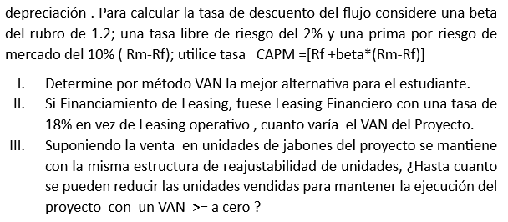
 | VAN | $3,283,328 |  |  |  |  |  |  | beta | 1.2
 | TIR | 38% |  |  |  |  |  |  | Rm-Rf % | 10%

 | FLUJO LEASING OPERATIVO

 |  |  | 1 | 2 | 3 | 4 | 5
 | INGRESOS
 | CANTIDAD |  | 1500 | 1620 | 1750 | 1960 | 2195
 | PRECIO |  | $8,000 | $8,200 | $8,405 | $8,615 | $8,831
 | INGRESOS |  | $12,000,000 | $13,284,000 | $14,705,388 | $16,881,785 | $19,380,290
 | COSTOS |  |  |  |  |  |  |  | CRÉDITO | $4,500,000
 | FIJOS |  | $-9,000,000 | $-9,450,000 | $-9,922,500 | $-10,418,625 | $-10,939,556 |  | TASA NOMINAL ANUAL COMPUESTA SEMESTRAL | 20%
 | VARIABLE | $-1,000 | $-1,500,000 | $-1,660,500 | $-1,838,174 | $-2,110,223 | $-2,422,536
$-1,537,944 | LEASING |  | $-1,537,944 | $-1,537,944 | $-1,537,944 | $-1,537,944 | $-1,537,944
 | MANTENCIÓN |  | $- | $- | $- | $- | $- |  | PERIODO(AÑOS) | 5
 | COSTOS |  | $-12,037,944 | $-12,648,444 | $-13,298,617 | $-14,066,792 | $-14,900,036 |  | TASA INTERES REAL | 21%
 | UTILIDAD |  | $-37,944 | $635,556 | $1,406,771 | $2,814,993 | $4,480,253 |  | LEASING | $-1,537,943.98
 | IMPUESTO | -25% | $9,486 | $-149,403 | $-351,693 | $-703,748 | $-1,120,063
 | UTILIDAD DESPUES IMPUESTO |  | $-37,944 | $486,153 | $1,055,078 | $2,111,245 | $3,360,190
 | INVERSIONES
1.5 | CAPITAL TRABAJO | $-2,250,000 |  |  |  |  | 1912500 | -0.85
 | FLUJO | $-2,250,000 | $-37,944 | $486,153 | $1,055,078 | $2,111,245 | $5,272,690
 | CAPM | 14% |  |  |  |  |  |  | Rf | 2%
 | VAN | $2,791,439 |  |  |  |  |  |  | beta | 1.2
 | TIR | 38% |  |  |  |  |  |  | Rm-Rf | 10%

 | FLUJO LEASING FINANCIERO

 |  |  | 1 | 2 | 3 | 4 | 5
 | INGRESOS
 | CANTIDAD |  | 1500 | 1620 | 1750 | 1960 | 2195
 | PRECIO |  | $8,000 | $8,200 | $8,405 | $8,615 | $8,831
 | INGRESOS |  | $12,000,000 | $13,284,000 | $14,705,388 | $16,881,785 | $19,380,290
 | COSTOS |  |  |  |  |  |  |  | CRÉDITO | $4,500,000
 | FIJOS |  | $-9,000,000 | $-9,450,000 | $-9,922,500 | $-10,418,625 | $-10,939,556 |  | PERIODO(AÑOS) | 5
 | VARIABLE | $-1,000 | $-1,500,000 | $-1,660,500 | $-1,838,174 | $-2,110,223 | $-2,422,536 |  | TASA INTERES | 18%
$-1,439,000 | LEASING |  | $-1,439,000 | $-1,439,000 | $-1,439,000 | $-1,439,000 | $-1,439,000 |  | CUOTA | $-1,439,000
 | MANTENCIÓN |  | $-300,000 | $-307,500 | $-315,188 | $-323,067 | $-331,144
 | COSTOS |  | $-12,239,000 | $-12,857,000 | $-13,514,861 | $-14,290,916 | $-15,132,237
 | UTILIDAD |  | $-239,000 | $427,000 | $1,190,527 | $2,590,870 | $4,248,053
 | IMPUESTO | -25% | 59750.072019 | $-47,000 | $-297,632 | $-647,717 | $-1,062,013
 | UTILIDAD DESPUES IMPUESTO |  | $-239,000 | $380,000 | $892,895 | $1,943,152 | $3,186,040
 | INVERSIONES
1.5 | CAPITAL TRABAJO | $-2,250,000 |  |  |  |  | $1,912,500 | -0.85
 | FLUJO | $-2,250,000 | $-239,000 | $380,000 | $892,895 | $1,943,152 | $5,098,540
 | CAPM | 14.00% |  |  |  |  |  |  | Rf | 2%
 | VAN | $2,233,951 |  |  |  |  |  |  | beta | 1.2
 | TIR | 33% |  |  |  |  |  |  | Rm-Rf | 10%

 | RESPUESTA A PREGUNTAS
I
 | FLUJO DE CAJA | VAN
 | FLUJO CON CRÉDITO | $3,283,328 | La mejor alternativa es el flujo con crédito
 | FLUJO CON LEASING OPERATIVO | $2,791,439
 | FLUJO CON LEASING FINANCIERO | $2,233,951
II

 | FLUJO CON LEASING OPERATIVO | $2,791,439
 | FLUJO CON LEASING FINANCIERO | $2,233,951
 | VARIACIÓN DEL VAN | $557,488 | El VAN del leasing operativo es $557488 más que el leasing financiero
III
 | FLUJO DE CAJA | CANTIDAD DE UNIDADES MINIMAS PARA UN VAN>=0 |  |  |  |  | *USANDO LA HERRAMIENTA BUSCAR OBJETIVO
 | FLUJO CON CRÉDITO | 1350
 | FLUJO CON LEASING OPERATIVO | 1373
 | FLUJO CON LEASING FINANCIERO | 1399

Ejercicio 2
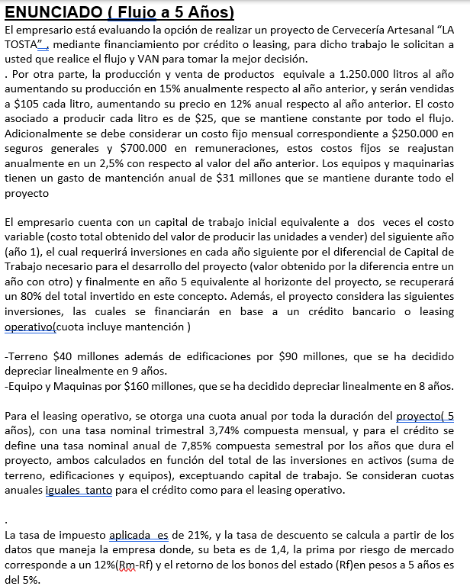
 | FLUJO DE CAJA

 |  |  | 1 | 2 | 3 | 4 | 5 |  | CRÉDITO |  | $290,000,000
 | INGRESOS |  |  |  |  |  |  |  | TASA NOMINAL ANUAL COMPUESTA SEMESTRAL |  | 8%
 | CANTIDAD |  | 1250000 | 1437500 | 1653125 | 1901094 | 2186258
 | PRECIO |  | $105 | $118 | $132 | $148 | $165
 | INGRESOS |  | $131,250,000 | $169,050,000 | $217,736,400 | $280,444,483 | $361,212,494 |  | PERIODO(AÑOS) |  | 5
 | COSTOS |  |  |  |  |  |  |  | TASA INTERES REAL EFECTIVA |  | 8.004%
 | FIJOS |  | $-11,400,000 | $-11,685,000 | $-11,977,125 | $-12,276,553 | $-12,583,467 |  | CUOTA |  | $72,640,137
 | VARIABLE | $-25 | $-31,250,000 | $-35,937,500 | $-41,328,125 | $-47,527,344 | $-54,656,445 |  | CRÉDITO CON BANCO BCI |  |  |  | SALDO
$-30,000,000 | DEPRECIACIÓN |  | $-30,000,000 | $-30,000,000 | $-30,000,000 | $-30,000,000 | $-30,000,000 |  | PERIODOS | INTERESES | CUOTA | AMORTIZACIÓN | $290,000,000
 | INTERESES |  | $-23,211,763 | $-19,255,488 | $-14,982,551 | $-10,367,605 | $-5,383,277 |  | 1 | $23,211,763 | $72,640,137 | $49,428,374 | $240,571,626
 | MANTENCIÓN |  | $-31,000,000 | $-31,000,000 | $-31,000,000 | $-31,000,000 | $-31,000,000 |  | 2 | $19,255,488 | $72,640,137 | $53,384,649 | $187,186,978
 | COSTOS |  | $-126,861,763 | $-127,877,988 | $-129,287,801 | $-131,171,502 | $-133,623,189 |  | 3 | $14,982,551 | $72,640,137 | $57,657,586 | $129,529,392
 | UTILIDAD |  | $4,388,237 | $41,172,012 | $88,448,599 | $149,272,981 | $227,589,305 |  | 4 | $10,367,605 | $72,640,137 | $62,272,532 | $67,256,860
 | IMPUESTO | -21% | $-921,530 | $-8,646,122 | $-18,574,206 | $-31,347,326 | $-47,793,754 |  | 5 | $5,383,277 | $72,640,137 | $67,256,860 | $-
 | UTILIDAD DESPUES IMPUESTO |  | $3,466,707 | $32,525,889 | $69,874,393 | $117,925,655 | $179,795,551
 | DEPRECIACIÓN |  | $30,000,000 | $30,000,000 | $30,000,000 | $30,000,000 | $30,000,000
 | AMORTIZACIÓN |  | $-49,428,374 | $-53,384,649 | $-57,657,586 | $-62,272,532 | $-67,256,860
 | INVERSIONES
 | TERRENO | $-40,000,000 |  |  |  |  | $- | 0
 | EDIFICACION | $-90,000,000 |  |  |  |  | $- | 0
 | MAQUINARIA | $-160,000,000 |  |  |  |  | $- | 0
 | CREDITO | $290,000,000
2 | CAPITAL TRABAJO | $-62,500,000 | $-9,375,000 | $-10,781,250 | $-12,398,437 | $-14,258,203 | $87,450,312 | -0.8
 | FLUJO | $-62,500,000 | $-25,336,667 | $-1,640,009 | $29,818,370 | $71,394,920 | $229,989,004
 | CAPM | 21.80% |  |  |  |  |  |  | Rf % | 5%
 | VAN | $50,331,372 |  |  |  |  |  |  | beta | 1.4
 | TIR | 36% |  |  |  |  |  |  | Rm-Rf % | 12%

 | FLUJO LEASING OPERATIVO

 |  |  | 1 | 2 | 3 | 4 | 5
 | INGRESOS
 | CANTIDAD |  | 1250000 | 1437500 | 1653125 | 1901094 | 2186258
 | PRECIO |  | $105 | $118 | $132 | $148 | $165
 | INGRESOS |  | $131,250,000 | $169,050,000 | $217,736,400 | $280,444,483 | $361,212,494
 | COSTOS |  |  |  |  |  |  |  | CRÉDITO | $290,000,000
 | FIJOS |  | $-11,400,000 | $-11,685,000 | $-11,977,125 | $-12,276,553 | $-12,583,467 |  | TASA NOMINAL TRIMESTRAL COMPUESTA MENSUAL | 3.74%
 | VARIABLE | $-25 | $-31,250,000 | $-35,937,500 | $-41,328,125 | $-47,527,344 | $-54,656,445
$-88,629,890.21 | LEASING |  | $-88,629,890 | $-88,629,890 | $-88,629,890 | $-88,629,890 | $-88,629,890
 | MANTENCIÓN |  | $- | $- | $- | $- | $- |  | PERIODO(AÑOS) | 5
 | COSTOS |  | $-131,279,890 | $-136,252,390 | $-141,935,140 | $-148,433,787 | $-155,869,802 |  | TASA INTERES REAL | 16%
 | UTILIDAD |  | $-29,890 | $32,797,610 | $75,801,260 | $132,010,696 | $205,342,692 |  | LEASING | $-88,629,890.21
 | IMPUESTO | -21% | $6,277 | $-6,881,221 | $-15,918,265 | $-27,722,246 | $-43,121,965
 | UTILIDAD DESPUES IMPUESTO |  | $-29,890 | $25,916,389 | $59,882,995 | $104,288,450 | $162,220,727
 | INVERSIONES
2 | CAPITAL TRABAJO | $-62,500,000 | $-9,375,000 | $-10,781,250 | $-12,398,437 | $-14,258,203 | $87,450,312 | -0.8
 | FLUJO | $-62,500,000 | $-9,404,890 | $15,135,139 | $47,484,558 | $90,030,247 | $249,671,039
 | CAPM | 22% |  |  |  |  |  |  | Rf | 5%
 | VAN | $100,305,860 |  |  |  |  |  |  | beta | 1.4
 | TIR | 51% |  |  |  |  |  |  | Rm-Rf | 12%

 | FLUJO LEASING FINANCIERO

 |  |  | 1 | 2 | 3 | 4 | 5
 | INGRESOS
 | CANTIDAD |  | 1250000 | 1437500 | 1653125 | 1901094 | 2186258
 | PRECIO |  | $105 | $118 | $132 | $148 | $165
 | INGRESOS |  | $131,250,000 | $169,050,000 | $217,736,400 | $280,444,483 | $361,212,494
 | COSTOS |  |  |  |  |  |  |  | CRÉDITO | $290,000,000
 | FIJOS |  | $-11,400,000 | $-11,685,000 | $-11,977,125 | $-12,276,553 | $-12,583,467 |  | TASA NOMINAL MENSUAL COMPUESTA DIARIA | 3.74%
 | VARIABLE | $-25 | $-31,250,000 | $-35,937,500 | $-41,328,125 | $-47,527,344 | $-54,656,445
$-186,133,922.22 | LEASING |  | $-186,133,922 | $-186,133,922 | $-186,133,922 | $-186,133,922 | $-186,133,922
 | MANTENCIÓN |  | $-31,000,000 | $-31,000,000 | $-31,000,000 | $-31,000,000 | $-31,000,000 |  | PERIODO(AÑOS) | 5
 | COSTOS |  | $-259,783,922 | $-264,756,422 | $-270,439,172 | $-276,937,819 | $-284,373,834 |  | TASA INTERES REAL | 58%
 | UTILIDAD |  | $-128,533,922 | $-95,706,422 | $-52,702,772 | $3,506,664 | $76,838,660 |  | LEASING | $-186,133,922.22
 | IMPUESTO | -21% | 26992123.666 | $47,090,472 | $58,158,054 | $57,421,655 | $41,285,536
 | UTILIDAD DESPUES IMPUESTO |  | $-128,533,922 | $-95,706,422 | $-52,702,772 | $3,506,664 | $76,838,660
 | INVERSIONES
2 | CAPITAL TRABAJO | $-62,500,000 | $-9,375,000 | $-10,781,250 | $-12,398,437 | $-14,258,203 | $87,450,312 | -0.8
 | FLUJO | $-62,500,000 | $-137,908,922 | $-106,487,672 | $-65,101,210 | $-10,751,539 | $164,288,972
 | CAPM | 21.80% |  |  |  |  |  |  | Rf | 5%
 | VAN | $-227,132,197 |  |  |  |  |  |  | beta | 1.4
 | TIR | -22% |  |  |  |  |  |  | Rm-Rf | 12%

Conviene el flujo con leasing operativo ya que otorga un van de |  |  |  | $100,305,860 | mientras que el con crédito otorga un VAN de |  |  | $50,331,372

En caso de que ofrezcan un leasing financiero con tasa de 0,56% nominal mensual compuesta diaría otorga un VAN de |  |  |  |  |  |  |  | $-227,132,197 | por lo que no conviene

